Ark1
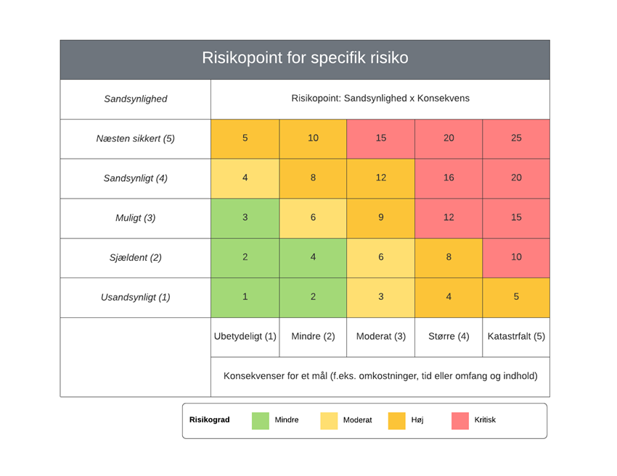
Risikotabel for Delfin 2.0 Projekt
Risikomoment | Sandsynlighed | Konsekvens | Produkt | præventive tiltag | Ansvarlig | Løsningsforslag | Ansvarlig | Risikovurdering
Nøgle projektdeltagere forlader projekt | 1 | 3 | 3 | Sikre godt sammenhold og enighed | Hele projektgruppen | fortsættelse mulig uden tiltag | Hele projektgruppen
Fatale fejlestimater | 3 | 7 | 21 | ekstra gennemgang af estimater af alle deltagere | Hele projektgruppen | der omdiregeres i projekt fremgangen evt. med ekstern vejl. | Hele projektgruppen
Store ændringer i krav til systemet mens det udvikles | 1 | 1 | 1 | gennemgang af projekt krav | Hele projektgruppen | Projekt genovervejes | Hele projektgruppen
Mangelfulde testninger | 3 | 3 | 9 | testning under vejs | Test ansvarlige | Opretning af flere teste | test ansvarlige evt. hele projektgruppen
Miskommun-ikation med PO | 3 | 7 | 21 | Tydlig kommunika-tion mellem PO og projektgrup-pe | Hele projektgrup-pen og PO | Standupmø-de mellem projektgrup-pe og PO evt. planlægning af nyt møde | Hele projektgrup-pen og PO
Sygdom under Projekt | 4 | 1 | 4 | Overblik over uddelte opgaver og ansvarsområder (SCRUM) | Hele projektgruppen og PO | Overtagelse af ansvarsom-råde af andre ved evt. sygdom | Hele projektgruppen og PO

